Hoja1
Datos |  | Operación
 |  | a*b
a) altura:
b) base:
 |  |  | a
Aréa: | 0 | u²

 |  |  |  |  |  | b

Datos |  | Operación
 |  | a*a
a) lado:
b) lado: |  |  |  | a

Aréa: | 0 | u²

 |  |  |  |  |  | a

Datos |  | Operación
 |  | a*b/2
a) altura:
b) base: |  |  |  |  | a

Aréa: | 0 | u²
 |  |  |  |  |  | b

c
c
Datos |  | Operación
 |  | c*d/2
c) diagonal mayor:
d
d
d) diagonal menor:

Aréa: | 0 | u²

Datos |  | Operación
 |  | h*a
a) altura:
h
h
h) base:

Aréa: | 0 | u² |  |  |  | a

Datos |  | Operación |  |  |  | b
 |  | ((a+b)/2)*h
a) base mayor:
b) base menor:
h
h
h) altura:
Aréa: | 0 | u²
 |  |  |  |  |  | a

r
r
Datos |  | Operación
 |  | ∏*r²
r) radio:

Aréa: | 0 | u²

b
b
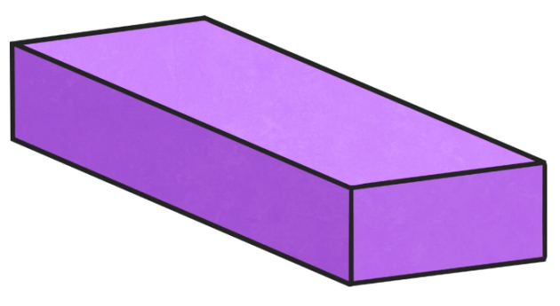
Datos |  | Operación
 |  | a*b*c
a) alto:
b) ancho:
c) largo:
c
c
a
a
Aréa: | 0 | u³

